报表清单
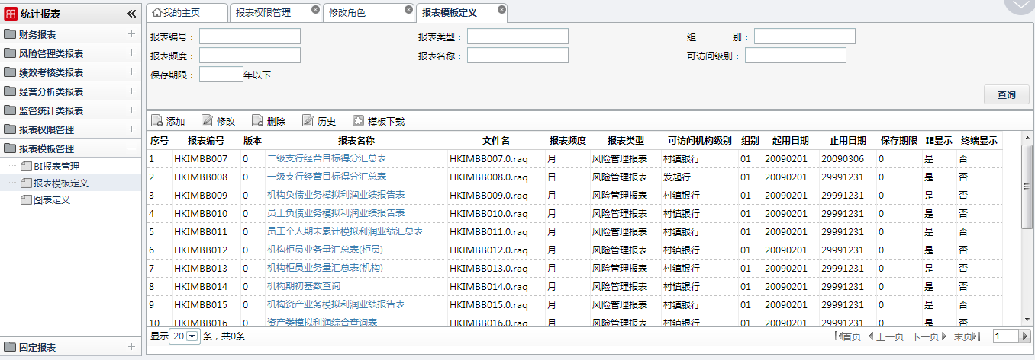
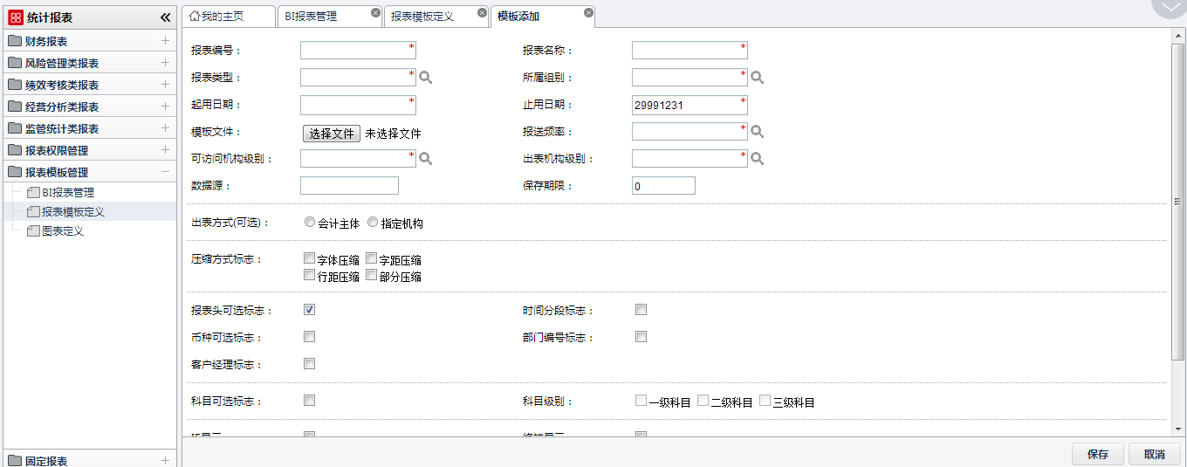
 | 文件名 | 报表清单 |  |  |  |  | 存储类型
 | 文件ID | HIRP_BBQD |  |  |  |  | Y

1 | 2 | 3 | 4 | 5 | 6 | 7 | 8 | 9 | 10 | 11 | 12 | 13 | 14 | 15
# | 项目名 | 项目ID | 类型 | 长度 | 精度 | 字节数 | not Null | KEY/索引 |  |  |  | 内容概要 | 代码参照表名 | 备注
 |  |  |  |  |  |  |  | PK | 1 | 2 | 3
1 | 报表编号 | BBID | VARCHAR | 10 |  |  | ○ | 1 |  |  |  |  |  | LRYDBB0001
2 | 报表中文名称 | BBZWMC | VARCHAR | 100 |  |  | ○
3 | 报表路径 | LJ | VARCHAR | 80 |  |  | ○ |  |  |  |  |  |  | 报表文件所在路径
4 | 模板文件 | WJM | VARCHAR | 25 |  |  | ○ |  |  |  |  |  |  | 报表文件名称
5 | 统计期类型 | TJQLX | CHAR | 1 |  |  |  |  |  |  |  |  | 0：月时点1：月时段2：日时点3：日时段
6 | 币种可选标志 | BZKXBZ | CHAR | 1 |  |  | ○ |  |  |  |  |  | 0：不选1：必选
7 | 可访问机构级别 | KFWJGJB | CHAR | 1
8 | 备注 | BZ | VARCHAR | 50
9 | 报送频率 | BSPL | CHAR | 1 |  |  | ○ |  |  |  |  |  |  | D 日, H 半年, M 月 ,Q 季 ,W 周 ,X 旬, Y 年
10 | 有效时间间隔 | YXSJJG | CHAR | 4
11 | 查询语句 | SQL1 | VARCHAR | 200
12 | 汇率控制标志 | HLKZBZ | CHAR | 1 |  |  |  |  |  |  |  |  | 0：不涉及 1：涉及汇率
13 | 是否涉及补录 | SFSJBL | CHAR | 1 |  |  |  |  |  |  |  |  | 0：不涉及 1：涉及补录
14 | 报表分类代码 | BBFLDM | VARCHAR | 12
15 | 报表类型 | BBLX | CHAR | 1 |  |  |  |  |  |  |  |  | 0：补录报表 1：计算报表 2：调整报表 3：内部报表 4：报送报表
16 | 报表折算单位 | BSLG | CHAR | 1
17 |  | INVERSION | DECIMAL | 10 | 0
18 | 启用日期 | STARTDATE | CHAR | 8 |  |  | ○ |  |  |  |  |  |  | yyyyMMdd
19 | 止用日期 | ENDDATE | CHAR | 8 |  |  | ○ |  |  |  |  |  |  | yyyyMMdd
20 |  | DWKXBZ | CHAR | 1
21 | 所属组别 | FOLDERID | CHAR | 20
22 | 数据源 | DATASOURCE | VARCHAR | 25
23 | 保存期限 | SAVE_PERIOD | DECIMAL | 10 | 0
24 | IE显示 | IE | DECIMAL | 10 | 0
25 | 终端显示 | TERMINAL | DECIMAL | 10 | 0
26 | 法人号 | CORPORATION | VARCHAR | 9 |  |  | ○ | 2
27 | 是否参与计算 | CALFLAG | CHAR | 1
28 |  | MAINTAIN | CHAR | 1
29 | 出表机构级别 | GENORGLEVEL | CHAR | 1
30 | 出表方式 | GENTYPE | CHAR | 1
31 | 出表机构 | GENORGCODE | VARCHAR | 1024
32 |  | GENORGNAME | VARCHAR | 1024
33 | 科目可选标志 | SUBTYPE | CHAR | 1
34 | 科目级别1 | SUB_1 | CHAR | 1
35 | 科目级别2 | SUB_2 | CHAR | 1
36 | 科目级别3 | SUB_3 | CHAR | 1
37 | 计算顺序 | INDEX | DECIMAL | 10 | 0
38 | 报表头可选标志 | HASRPTHEAD | DECIMAL | 10 | 0 |  |  |  |  |  |  |  |  | 默认1
39 | 压缩方式标志 | COMPFLAG | DECIMAL | 10 | 0
40 | 时间分段标志 | DATEFLAG | CHAR | 1 |  |  |  |  |  |  |  |  |  | 不启用0或空，启用1
41 | 特殊报表标志 | TSFLAG | CHAR | 1
42 | 部门编号标志 | DEPFLAG | CHAR | 1 |  |  |  |  |  |  |  |  |  | 不启用00或空，启用1
43 | 客户经理标志 | EMPFLAG | CHAR | 1 |  |  |  |  |  |  |  |  |  | 不启用00或空，启用1
44 | 创建日期 | CRT_DATE | VARCHAR | 10
45 | 修改日期 | MTN_DATE | VARCHAR | 10

